关系图
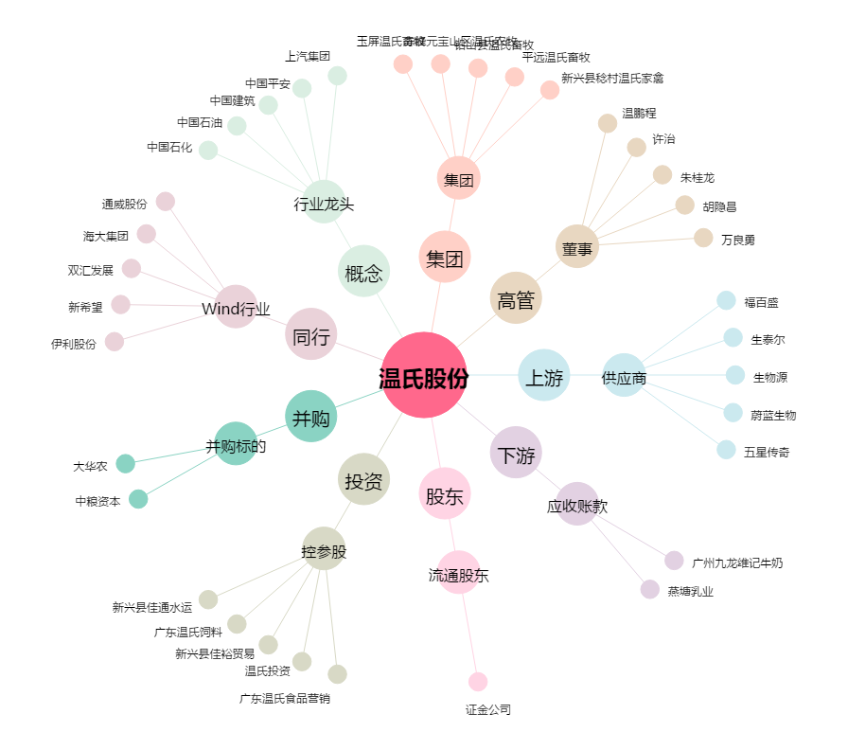
温氏股份[300498.SZ] - 关系概览图

